Просвещение
ПРОСВЕЩЕНИЕ: Новинки августа

Код контента | Обложка | Тип издания | Автор | Наименование | Линия УМК/Серия | Предмет | Уровень образования | Класс | Вид литературы | Формат издания | Кол-во страниц | Вид оформления | Красочность блока | ISBN | Аннотация
Шлейф к госучебникам
15-2031-01 | 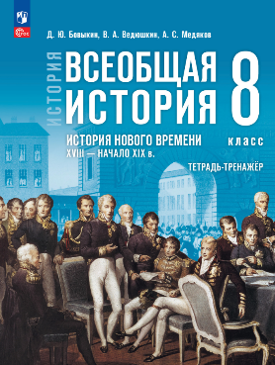 | Новые | Бовыкин Д. Ю., Ведюшкин В. А., Медяков А. С. | История. Всеобщая история. История Нового времени. XVIII — начало XIX в. 8 класс. Тетрадь-тренажёр | Всеобщая история (5-9) | Всеобщая история | Основное общее образование | 8 кл. | Рабочие тетради | 84 x 108 / 16 | 96 | Мягкая обложка | 2 | 978-5-09-139744-4 | Тетрадь тренажёр разработана к государственному учебнику по всеобщей истории для 8 класса авторов В. Р. Мединского, А. О. Чубарьяна. Пособие охватывает период XVIII — начало XIX века и помогает учащимся закрепить знания по ключевым событиям и процессам всеобщей истории, установить взаимосвязи между отечественной и зарубежной историей. Задания созданы к каждому параграфу учебника. В тетрадь-тренажёр включены задания разных типов: тестовые вопросы с выбором ответа, задания на установление хронологической последовательности и соответствия, работу с историческими картами и иллюстрациями, анализ фрагментов исторических источников и др. Пособие подходит для самостоятельной работы и самоконтроля учащихся, проверки домашних заданий и текущего контроля знаний восьмиклассников на уроке, подготовки к проверочным работам, ВПР и в перспективе — к ОГЭ, организации дифференцированного обучения с учётом разного уровня подготовки учащихся.
15-2032-01 | 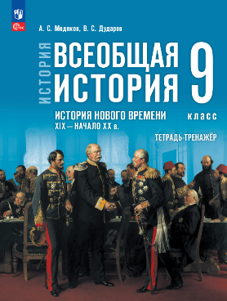 | Новые | Медяков А. С., Дударев В. С. | История. Всеобщая история. История Нового времени. XIX — начало XX в. 9 класс. Тетрадь-тренажёр | Всеобщая история (5-9) | Всеобщая история | Основное общее образование | 9 кл. | Рабочие тетради | 84 x 108 / 16 | 80 | Мягкая обложка | 2 | 978-5-09-131216-4 | Тетрадь тренажёр разработана к государственному учебнику по всеобщей истории для 9 класса авторов В. Р. Мединского, А. О. Чубарьяна. Пособие охватывает период XIX — начало XX в. и помогает учащимся закрепить знания по ключевым событиям и процессам всеобщей истории, установить взаимосвязи между отечественной и зарубежной историей. Задания созданы к каждому параграфу учебника. В тетрадь-тренажёр включены задания разных типов: тестовые вопросы с выбором ответа, задания на установление хронологической последовательности и соответствия, работу с историческими картами и иллюстрациями, анализ фрагментов исторических источников и др. Пособие подходит для самостоятельной работы и самоконтроля учащихся, проверки домашних заданий и текущего контроля знаний девятиклассников на уроке, подготовки к проверочным работам, ВПР и ОГЭ, организации дифференцированного обучения с учётом разного уровня подготовки учащихся.
Учебники ФПУ и учебные пособия
18-1273-01 |  | Новые | Куликов Д.А., Вольнова Е. Р., Машенцева Е. Г. и др. | Биотехнологии и пищевое производство. 7-9 классы. Учебное пособие для агротехнологического профиля. Шаг в агротех | Шаг в агротех | Биология | Основное общее образование | 7-9 кл. | Учебные пособия | 84 x 108 / 16 | 160 | Мягкая обложка | 4 | 978-5-09-137752-1 | Курс знакомит учащихся с историей биотехнологии как междисциплинарной науки. Показана классификация по сферам применения: красная (медицинская); зелёная (сельскохозяйственная); белая (промышленная); синяя (морская); золотая (биоинформатика); фиолетовая (правовая и этическая); чёрная (биотерроризм) и др. Рассмотрены вопросы использования отраслью современных научных достижений (производство рекомбинантных белков (инсулин, гормоны роста), моноклональных антител, разработка вакцин (включая мРНК), методы CRISPR/Cas для редактирования генома и др.). Объяснены этические аспекты и биобезопасность.
28-0341-01 |  | Новые | Рукодельникова М.Б. и другие | Китайский язык. Третий год обучения | Китайский язык. "Путь к мастерству". (1-5 г.о.) | Китайский язык | Основное общее образование | 7 кл. | Учебные пособия (УМК) | 84 x 108 / 16 | 240 | Мягкая обложка | 4 | 978-5-09-137989-1 | Учебное пособие является основным компонентом учебно-методического комплекта по китайскому языку для третьего года обучения для широкого круга обучающихся. Может использоваться в общеобразовательных организациях, на курсах иностранных языков и для самостоятельного изучения китайского языка. Учебно-методический комплект включает учебное пособие, сборник упражнений, прописи, аудиоприложения к учебному пособию и сборнику упражнений, методическое пособие.
28-0347-01 | 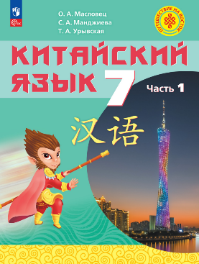 | Новые | Масловец О.А. и др. | Китайский язык. 7 класс. Часть 1. Учебное пособие | Китайский язык. Путешествие на Восток (5-9) | Китайский язык | Основное общее образование | 7 кл. | Учебники | 84 x 108 / 16 | 176 | Мягкая обложка | 4 | 978-5-09-138033-0 | Настоящее учебное пособие «Китайский язык. 7 класс. В двух частях», является основным компонентом УМК для 7 класса общеобразовательных организаций линии «Путешествие на Восток». Учебное пособие «Китайский язык. 7 класс. В двух частях» создано на основе коммуникативно-деятельностного, личностно ориентированного подхода к обучению иностранным языкам с установкой на всемерное развитие самостоятельности учащихся и их ответственности за результаты своего обучения. Главная цель, на решение которое направлено учебное пособие — всестороннее развитие личности обучающегося и совершенствование иноязычной коммуникативной компетенции в совокупности всех её составляющих: речевой, языковой, социокультурной, компенсаторной и учебно-познавательной. Аудиоприложение: https://prosv.ru/audio-travel-east7-1/.
28-0348-01 | 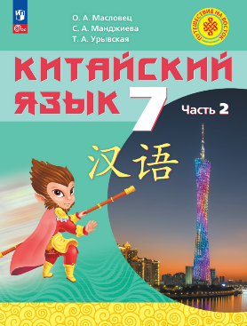 | Новые | Масловец О.А. и др. | Китайский язык. 7 класс. Часть 2. Учебное пособие | Китайский язык. Путешествие на Восток (5-9) | Китайский язык | Основное общее образование | 7 кл. | Учебные пособия (УМК) | 84 x 108 / 16 | 192 | Мягкая обложка | 4 | 978-5-09-138035-4 | Настоящее учебное пособие «Китайский язык. 7 класс. В двух частях», является основным компонентом УМК для 7 класса общеобразовательных организаций линии «Путешествие на Восток». Учебное пособие «Китайский язык. 7 класс. В двух частях» создано на основе коммуникативно-деятельностного, личностно ориентированного подхода к обучению иностранным языкам с установкой на всемерное развитие самостоятельности учащихся и их ответственности за результаты своего обучения. Главная цель, на решение которое направлено учебное пособие — всестороннее развитие личности обучающегося и совершенствование иноязычной коммуникативной компетенции в совокупности всех её составляющих: речевой, языковой, социокультурной, компенсаторной и учебно-познавательной. Аудиоприложение: https://prosv.ru/audio-travel-east7-1/.
Шлейф к УМК
16-1001-01 | 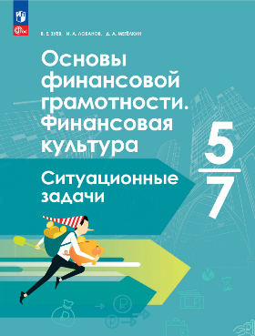 | Новые | Зуев В.Е., Лобанов И.А. Метёлкин Д.А. | Основы финансовой грамотности. Финансовая культура. Ситуационные задачи. 5-7 классы | Шаги к современной финансовой культуре. 5-9 кл. | Финансовая грамотность | Основное общее образование | 5-7 кл. | Пособия для проверки знаний | 84 x 108 / 16 | 96 | Мягкая обложка | 2 | 978-5-09-136590-0 | В сборник вошли задачи, описывающие различные ситуации, с которыми может столкнуться подросток в повседневной жизни. Ситуации разбиты по блокам в соответствии с текстом учебника В. Е. Зуева, И. А. Лобанова, Д. А. Метёлкина, под редакцией И. А, Лобанова, «Основы финансовой грамотности. Финансовая культура. 5—7 классы». Для решения задачи могут быть использованы знания из разных тем.Учащимся необходимо продумать алгоритм поведения в реальной финансовой ситуации: что послужило причиной случившегося; можно ли было предвидеть опасность; что в задаче было / не было сделано для подготовки (минимизации риска); действия участников: ошибки / правильные шаги.В начале пособия предлагаются входные тестовые задания для проверки знаний и умений по финансовой грамотности. Каждый блок завершается проверочными тестовыми заданиями. В конце сборника даны итоговые тестовые задания, вопросы для самооценки и ответы.
27-0620-01 | 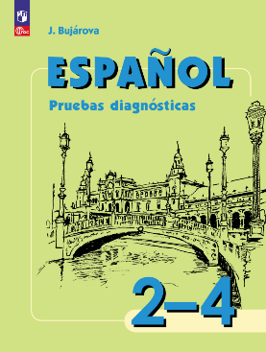 | Новые | Авторский коллектив | Испанский язык. Сборник контрольных заданий. 2-4 классы | Испанский язык. Воинова А.А. и др. (2-4) | Испанский язык | Начальное общее образование | 2-4 кл. | Сборники задач и упражнений | 84 x 108 / 16 | 128 | Мягкая обложка | 1 | 978-5-09-139740-6 | Данное учебное пособие является компонентом линии УМК «Испанский язык. Воинова А. А. и др. (2-4)» и предназначено для учащихся 2–4 классов.В книге представлены задания для проверки умений по аудированию, смысловому чтению и письму, а также лексико-грамматические упражнения. Задания распределены по классам и темам, соответствующим ФРП НОО по испанскому языку. По каждой теме учащемуся предлагается два варианта заданий – «Попробуй сам» и «Закрепи успех», а в конце пособия размещён итоговый тест.«Сборник контрольных заданий» может быть использован для закрепления и систематизации полученных знаний и умений, для подготовки к проверочным работам или осуществления контроля усвоения учащимися пройденного материала. Подходит для использования как на уроке, так и во внеурочной деятельности.Аудиоприложение доступно на сайте издательства https://go.prosv.ru/audio-espanol-pruebas-2-4.
28-0325-01 | 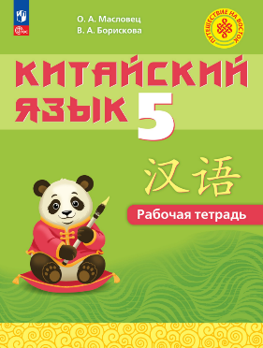 | Новые | Масловец О.А., Борискова В.А. | Китайский язык. 5 класс. Рабочая тетрадь | Китайский язык. Путешествие на Восток (5-9) | Китайский язык | Основное общее образование | 5 кл. | Рабочие тетради | 84 x 108 / 16 | 176 | Мягкая обложка | 2 | 978-5-09-131301-7 | Рабочая тетрадь является одним из основных компонентов учебно-методического комплекта «Китайский язык. 5 класс» серии «Путешествие на Восток». Данное пособие включает разнообразные лексические и грамматические упражнения, предназначенные для отработки и закрепления изученного языкового и речевого материала. В состав рабочей тетради входят прописи, которые позволят обучающимся развить навыки китайского иероглифического письма.
28-0343-01 | 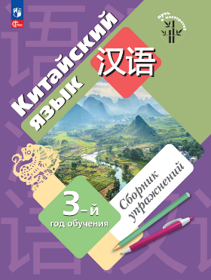 | Новые | Рукодельникова М.Б. и другие | Китайский язык. Третий год обучения. Сборник упражнений | Китайский язык. "Путь к мастерству". (1-5 г.о.) | Китайский язык | Основное общее образование | 5-9 кл. | Учебные пособия | 84 x 108 / 16 | 128 | Мягкая обложка | 2 | 978-5-09-137991-4 | Данное учебное пособие разработано в комплекте с учебным пособием М. Б. Рукодельниковой, О. А. Салазановой, Ли Тао «Китайский язык. Третий год обучения» в соответствии с требованиями Федерального государственного образовательного стандарта. Сборник упражнений дополняет учебное пособие системой заданий, обеспечивающих комплексное развитие умений и навыков в аудировании, говорении, чтении и письме. Каждый раздел сборника упражнений соотнесён с соответствующим разделом учебного пособия и включает задания, позволяющие закрепить и систематизировать учебный материал. Упражнения направлены на развитие у учащихся фонематического слуха, понимания структуры иероглифических знаков, творческого и логического мышления. Сборник упражнений включает четыре проверочные работы в тестовой форме.
Универсальные пособия
21-1061-01 | 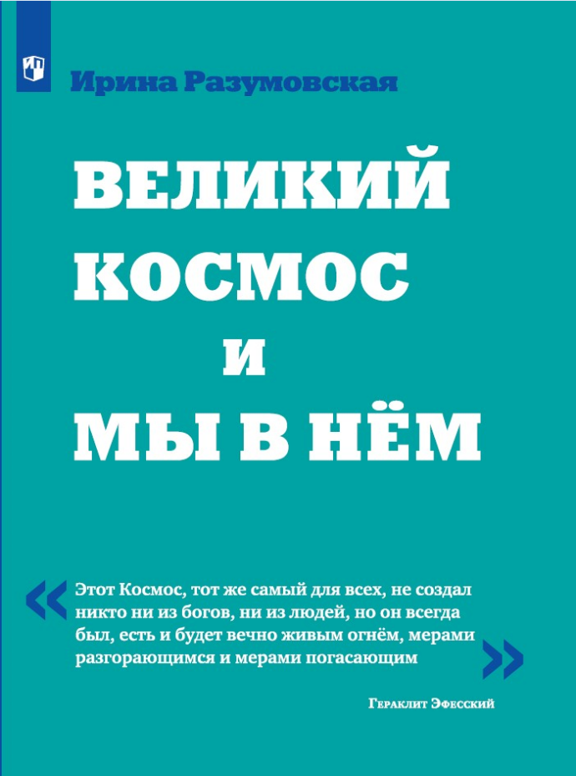 | Новые | Разумовская И. В. | Великий Космос и мы в нём | Внеурочная деятельность | Физика | Среднее общее образование | 10-11 кл. | Учебные пособия (УМК) | 84 x 108 / 16 | 176 | Мягкая обложка | 4 | 978-5-09-137758-3 | Как собрать знания из разных дисциплин школьного курса в единую картину мира? Это пособие помогает формированию у учащегося единой картины мира, соответствующей современной науке, для которой характерна междисциплинарность, слияние разных её областей. В основе пособия — синтез наук, когда в изложении эволюции Вселенной —от её возникновения до появления современного человека и создания им собственной среды обитания на базе уникальных технологий — естественным образом, по мере надобности, используются и дополняются знания учащегося по физике, биологии, химии, географии, астрономии, информатике, обществоведению.Пособие предназначено для дополнительного чтения в 10-11 классах, в профильных классах может использоваться раньше.
24-7689-01 | 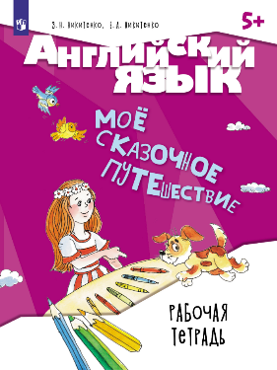 | Новые | Никитенко З.Н., Никитенко Е.А. | Английский язык. Мое сказочное путешествие. Рабочая тетрадь | Английский язык. Моё сказочное путешествие | Английский язык | Дошкольное образование | 5-7 лет | Рабочие тетради | 60 x 90 / 8 | 88 | Мягкая обложка | 1 | 978-5-09-139755-0 | Рабочая терадь для детей является составной частью УМК "Английский язык. Моё сказочное путешествие". Предназначена для общего развития детей дошкольного и младшего школьного возраста средствами английского языка, а также для запоминания детьми лексики по темам, изучаемым в УП, и формирования у них основ самостоятельной устной речи на английском языке. Предлагаемые задания направлены на развитие у детей памяти, внимания, навыков мелкой моторики.
25-1381-01 | 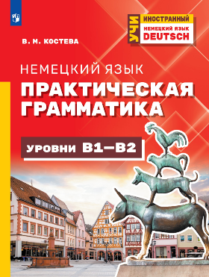 | Новые | Костева В. М. | Немецкий язык. Практическая грамматика. Уровни В1-В2 | Учи иностранный | Немецкий язык | Не ограничено | неогр | Учебные пособия | 60 x 90 / 8 | 176 | Мягкая обложка | 2 | 978-5-09-139557-0 | Учебное пособие по немецкой грамматике соответствует Общеевропейским компетенциям владения иностранным языком и предназначено для учащихся, осваивающих уровни В1–В2. Структура пособия включает лаконичные теоретические темы, акцентирующие внимание на грамматических особенностях, представляющих трудности для носителей русского языка, а также систему упражнений с постепенным увеличением сложности.Представленный комплекс заданий нацелен на практическое применение и надёжное усвоение грамматических структур. Пособие универсально, а также идеально подходит для самостоятельного изучения.
320-0177-01 | 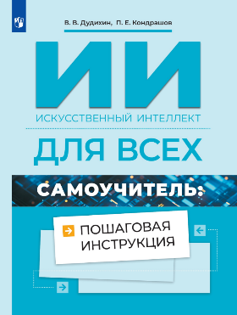 | Новые | Дудихин В.В., Кондрашов П.Е. | Искусственный интеллект для всех. Самоучитель: пошаговая инструкция |  | Межпредметный | Среднее общее образование | 10-11 кл. | Учебные пособия | 84 x 108 / 16 | 128 | Мягкая обложка | 4 | 978-5-09-136707-2 | Книга "ИИ для всех. Самучитель: пошаговая инструкция" прдставляет собой учебное издание и позволит широкому кругу читателей, не являющихся специалистами в ИИ-технологиях, войти в мир генеративного искусственного интеллекта и познакомиться с основными сферами его применения. Авторы подробно раскрывают принципы работы больших языковых моделей (LLM) и знакомят с практическими приемами работы с ними.Читатели не только узнают о способах применения LLM, но и приобретут базовые навыки интеллектуального поиска информации, генерации и реферирования текстов, генерации изображений при применении генеративного искусственного интеллекта, познакомятся с использованием ИИ-ассистентов и ИИ-агентов.
Система сертификационного тестирования «Лингвотест»
24-7935-01 | 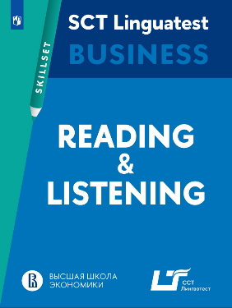 | Новые |  | Английский язык. Практикум. Чтение и аудирование для деловой коммуникации | Система сертификационного тестирования «Лингвотест» | Английский язык | Не ограничено | 18+ | Учебные пособия | 60 x 90 / 8 | 96 | Мягкая обложка | 4 | 978-5-09-138320-1 | Учебное пособие предназначено для подготовки к экзамену системы сертификационного тестирования «Лингвотест» в сфере деловой коммуникации коммуникации. «Практикум» — это серия учебных пособий, направленных на развитие языковых навыков и речевых умений.Данное пособие включает 9 тематических разделов, содержание которых охватывает широкий спектр актуальных для бизнеса вопросов. Система заданий пособия обеспечивает комплексную речевую практику, сочетающую интенсивную работу над рецептивными умениями, расширение лексического репертуара и отработку стратегий выполнения тестовых заданий. Практикум ориентирован на кандидатов, работающих в бизнес-сфере и использующих язык в профессиональной коммуникации, подходит как для занятий в группе, так и для самостоятельного изучения. Сложность заданий соответствует уровню свободного владения.

